Alytaus
3.8. SKAITOMUMAS IR LANKOMUMAS
ALYTAUS APSKRITIES SAVIVALDYBIŲ VIEŠOSIOSE BIBLIOTEKOSE 2014 M.

Eil. Nr. | Savivaldybių | Skaitomumas |  |  |  | Lankomumas
 | viešosios | SVB tinklo | VB | Miesto fil. | Kaimo fil. | SVB tinklo | VB | Miesto fil. | Kaimo fil.
 | bibliotekos | b-kose |  |  |  | b-kose
1 | Alytaus m. | 32.5 | 35.5 | 27.0 | x | 16.5 | 18.1 | 13.6 | x
2 | Alytaus r. | 35.4 | 47.5 | 32.1 | 22.7 | 17.9 | 16.0 | 20.7 | 19.4
3 | Druskininkai | 19.6 | 15.9 | 19.1 | 35.7 | 14.0 | 10.7 | 7.9 | 32.5
4 | Lazdijai | 21.5 | 19.6 | 34.1 | 20.6 | 17.0 | 15.9 | 24.3 | 16.5
5 | Varėna | 26.7 | 36.8 | x | 19.5 | 18.9 | 20.1 | x | 18.1
Iš viso: |  | 28.7 | 33.8 | 27.6 | 22.1 | 17.1 | 16.1 | 15.3 | 19.2
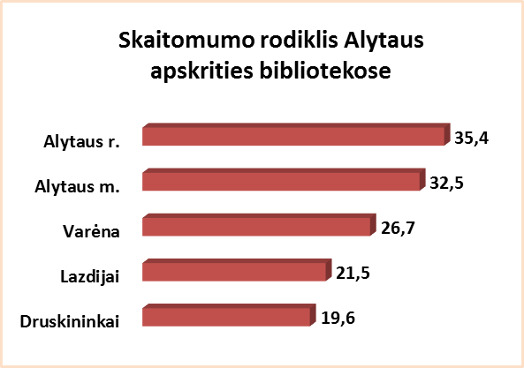
Lankomumo rodiklis Alytaus apskrities bibliotekose
Druskininkai | 14.0
Alytaus m. | 16.5
Lazdijai | 17.0
Alytaus r. | 17.9
Varėna | 18.9

Vilniaus
3.8. SKAITOMUMAS IR LANKOMUMAS
VILNIAUS APSKRITIES SAVIVALDYBIŲ VIEŠOSIOSE BIBLIOTEKOSE 2014 M.

Eil. Nr. | Savivaldybių | Skaitomumas |  |  |  | Lankomumas
 | viešosios | SVB tinklo | VB | Miesto fil. | Kaimo fil. | SVB tinklo | VB | Miesto fil. | Kaimo fil.
 | bibliotekos | b-kose |  |  |  | b-kose
1 | Elektrėnai | 22.6 | 17.0 | 21.6 | 34.2 | 16.8 | 12.1 | 17.3 | 25.4
2 | Šalčininkai | 24.3 | 32.4 | 33.0 | 19.2 | 12.0 | 12.4 | 17.0 | 10.6
3 | Širvintos | 29.8 | 28.1 | x | 30.8 | 22.6 | 19.7 | x | 24.2
4 | Švenčionys | 23.9 | 32.0 | 23.6 | 21.2 | 12.2 | 23.0 | 9.4 | 11.8
5 | Trakai | 33.9 | 41.2 | 37.2 | 26.7 | 16.1 | 22.0 | 13.0 | 16.1
6 | Ukmergė | 31.8 | 41.3 | x | 24.7 | 21.4 | 18.8 | x | 23.3
7 | Vilniaus r. | 15.0 | 14.1 | 16.7 | 14.7 | 6.7 | 6.6 | 8.1 | 6.5
Iš viso: |  | 25.5 | 29.7 | 27.4 | 22.5 | 14.7 | 16.2 | 12.3 | 15.0
8 | Vilniaus m. | 22.8 | 0* | 22.8 | x | 14.6 | 0* | 14.6 | x
Iš viso: |  | 24.2 | 29.7 | 23.7 | 22.5 | 14.7 | 16.2 | 14.1 | 15.0
*Vilniaus m. CB dėl rekonstrukcijos darbų nuo 2007 m. vartotojų neaptarnauja.
Skaitomumo rodiklis Vilniaus apskrities bibliotekose
Vilniaus r. | 15.0
Elektrėnai | 22.6
Vilniaus m. | 22.8
Švenčionys | 23.9
Šalčininkai | 24.3
Širvintos | 29.8
Ukmergė | 31.8
Trakai | 33.9
Lankomumo rodiklis Vilniaus apskrities bibliotekose
Vilniaus r. | 6.7
Šalčininkai | 12.0
Švenčionys | 12.2
Vilniaus m. | 14.6
Trakai | 16.1
Elektrėnai | 16.8
Ukmergė | 21.4
Širvintos | 22.6

